NL
...
 | CODE | TON |  |  | HAMMER |  | EXTRUDER |  | LINE TRANSPORT |  | TOTAL KWh | TOTAL KWh/TON
 |  |  |  |  | KWh | KWh/ton | KWh | KWh/ton | KWh | KWh/ton |  |  | Kg hơi | Kg hơi/ton
31 | CORN | - | - |  | - |  | - |  | - |  | - | - | -
 | FFS | - | - |  | - |  | - |  | - |  | - | - | -

 |  |  |  | TON | HR |  | HAMMER |  | EXTRUDER |  | LINE TRANSPORT |  | Tổng line
 |  |  |  |  |  | TON/HR | KWh | KWh/TON (HM) | KWh | KWh/TON (EX) | KWh | KWh/TON (LINE) | KWh/TON | Mục tiêu | Kw/tấn toàn line
 |  |  | CORN | 1420.00 | 170.50 | 8.33 | 11576 | 8.15 | 14485 | 10.20 | 4857 | 3.42 | 21.77 | 27.55 | 24.76
 |  |  | FFS | 598.00 | 115.25 | 5.19 | 8695 | 14.54 | 7179 | 12.01 | 3176 | 5.31 | 31.86 | 32.00

SO SÁNH NĂNG LƯỢNG CORN VÀ FFS
 | CORN | FFS
TON/HR | 8.33 | 5.19
KWh/TON (HM) | 8.15 | 14.54
KWh/TON (EX) | 10.20 | 12.01
KWh/TON (LINE) | 3.42 | 5.31

OPE
...
CORN |  |  | HAMMER |  | EXTRUDER |  | LINE TRANSPORT |  | STEAM |  | Total Kw/tấn | FFS |  |  | HAMMER
 | TON | TON/Hr | KWh | KWh/ton (HM) | KWh | KWh/ton (EXT) | KWh | KWh/ton (Line) | Kg hơi | Kg hơi/ton |  |  | TON | TON/Hr | KWh
THANH | 0.0 | #DIV/0! | 0 |  | 0 |  | 0 |  | 0 |  | #DIV/0! | THANH | 0.0 | #DIV/0! | 0 | 0 | 0 | 0 | #DIV/0!
TÍNH | 0.0 | #DIV/0! | 0 |  | 0 |  | 0 |  | 0 |  | #DIV/0! | TINH | 0.0 | #DIV/0! | 0 | 0 | 0 | 0 | #DIV/0!
QUYẾT | 0.0 | #DIV/0! | 0 |  | 0 |  | 0 |  | 0 |  | #DIV/0! | QUYẾT | 0.0 | #DIV/0! | 0 | 0 | 0 | 0 | #DIV/0!

BIỂU ĐỒ SO SÁNH HIỆU SUẤT HẤP BẮP
 | THANH | TÍNH | QUYẾT
TON/Hr | 0.00 | 0.00 | 0.00
KWh/ton (HM) | 0.00 | 0.00 | 0.00
KWh/ton (EXT) | 0.00 | 0.00 | 0.00
KWh/ton (Line) | 0.00 | 0.00 | 0.00
Kg hơi/ton | 0.00 | 0.00 | 0.00
BIỂU ĐỒ SO SÁNH HIỆU SUẤT HẤP ĐẬU NÀNH
 | THANH | TINH | QUYẾT
TON/Hr | 0.00 | 0.00 | 0.00
KWh/ton (HM) | 0.00 | 0.00 | 0.00
KWh/ton (EXT) | 0.00 | 0.00 | 0.00
KWh/ton (Line) | 0.00 | 0.00 | 0.00
Kg hơi/ton | 0.00 | 0.00 | 0.00

TONG HOP LOSS
...
 |  | - | - | - | - | - | - | - | - | - | - | - | - | - | - | - | - | - | - | -

 |  | 12.75 | 13.00 | 14.50 | 7.75 | 4.50 | 7.00 | - | 11.75 | 15.00 | 13.00 | 6.50 | 13.00 | 5.00 | - | 5.50 | 4.50 | 13.00 | 16.00 | 15.50 | 9.50 | - | 13.00 | 14.00 | 15.00 | 15.00 | 7.00 | 10.00 | - | 12.00 | 12.00 | -
 |  | 24.00 | 24.00 | 24.00 | 24.00 | 24.00 | 24.00 | 0.00 | 24.00 | 24.00 | 24.00 | 24.00 | 24.00 | 24.00 | 0.00 | 24.00 | 24.00 | 24.00 | 24.00 | 24.00 | 24.00 | 0.00 | 24.00 | 24.00 | 24.00 | 24.00 | 24.00 | 24.00 | 0.00 | 24.00 | 24.00 | 0.00

TỔNG HỢP THỜI GIAN LOSS 1A
 | Loss 1A
1 | -
2 | -
3 | -
4 | -
5 | -
6 | -
7 | -
8 | -
9 | -
10 | -
11 | -
12 | -
13 | -
14 | -
15 | -
16 | -
17 | -
18 | -
19 | -
20 | -
21 | -
22 | -
23 | -
24 | -
25 | -
26 | -
27 | -
28 | -
29 | -
30 | -
31 | -
TỔNG HỢP THỜI GIAN LOSS 1B
 | Loss 1B
1 | 11
2 | 8
3 | 10
4 | 8
5 | 20
6 | 17
7 | -
8 | 12
9 | 9
10 | 11
11 | 18
12 | 11
13 | 19
14 | -
15 | 19
16 | 20
17 | 11
18 | 8
19 | 9
20 | 15
21 | -
22 | 11
23 | 10
24 | 9
25 | 9
26 | 17
27 | 14
28 | -
29 | 12
30 | 12
31

2-Jan-00 | 548FP31 | 11/6 |  |  | 105226 | 2-Jan-00 | 5-Jan-00 |  |  |  |  | 0.5888888889 |  | 0.5888888889 | 0.6145833333 |  |  |  | 9-Apr-00
2-Jan-00 | 567SFS32 | 13/3 |  |  | 105192+105227 | 7-Jan-00 | 2-Jan-00 |  |  |  |  | 0.6326388889 |  | 0.6326388889 | 0.6347222222 |  |  |  | 22-Aug-01
2-Jan-00 | CORN |  |  |  | 105212 | 1-Jan-00 | C |  |  |  |  |  |  | 0.6347222222 | 0.6375 |  |  |  | 18-Jul-00
2-Jan-00 | 552F | 15/5 |  |  | 105228 | 5-Jan-00 | 4-Jan-00 |  |  |  |  | 0.6513888889 |  | 0.6513888889 | 0.6534722222 |  |  |  | 22-Aug-01
2-Jan-00 | 19-Jul-01 | 15/5 |  |  | 105221 | 6-Jan-00 | 3-Jan-00 |  |  |  |  | 0.6701388889 |  | 0.6701388889 | 0.6729166667 |  |  |  | 22-Aug-01
2-Jan-00 | 18-Jan-01 | 25/5 |  |  | 105229 | 4-Jan-00 |  | 12-May-00 |  |  |  | 0.6840277778 |  | 0.6840277778 | 0.6868055556 |  |  |  | 22-Aug-01
2-Jan-00 | CORN |  |  |  | 105212 | 1-Jan-00 | C |  |  |  |  |  |  | 0.6868055556 | 0.6895833333 |  |  |  | 18-Jul-00
2-Jan-00 | 25-May-01 | 23/6 |  |  | 105230 | 3-Jan-00 | 1-Jan-00 |  |  |  |  | 0.6979166667 |  | 0.6979166667 | 0.7 |  |  |  | 22-Aug-01
2-Jan-00 | 552F | 15/5 |  |  | 105231 | 5-Jan-00 | 4-Jan-00 |  |  |  |  | 0.7138888889 |  | 0.7138888889 | 0.7159722222 |  |  |  | 22-Aug-01
2-Jan-00 | 567SFS32 | 13/3 |  |  | 105227 | 6-Jan-00 | 2-Jan-00 |  |  |  |  | 0.7326388889 |  | 0.7326388889 | 0.7347222222 |  |  |  | 22-Aug-01
2-Jan-00 | 551GPFS10 | 27/4 |  |  | 105232 | 9-Jan-00 | 5-Jan-00 |  |  |  |  | 0.7604166667 |  | 0.7604166667 | 0.7631944444 |  |  |  | 22-Aug-01
2-Jan-00 | CORN |  |  |  | 105212 | 1-Jan-00 | C |  |  |  |  |  |  | 0.7631944444 | 0.7659722222 |  |  |  | 18-Jul-00
2-Jan-00 | 562F | 15/5 |  |  | 105234 | 5-Jan-00 | 3-Jan-00 |  |  |  |  | 0.7798611111 |  | 0.7798611111 | 0.7826388889 |  |  |  | 22-Aug-01
2-Jan-00 | 567SFS32 | 13/3 |  |  | 105235 | 2-Jan-00 | 2-Jan-00 |  |  |  |  | 0.7881944444 |  | 0.7881944444 | 0.7909722222 |  |  |  | 22-Aug-01
2-Jan-00 | CORN |  |  |  | 105212 | 1-Jan-00 | C |  |  |  |  |  |  | 0.7909722222 | 0.79375 |  |  |  | 18-Jul-00
2-Jan-00 | 25-May-01 | 23/6 |  |  | 105230 | 5-Jan-00 | 1-Jan-00 |  |  |  |  | 0.8076388889 |  | 0.8076388889 | 0.8097222222 |  |  |  | 22-Aug-01
2-Jan-00 | 552F | 15/5 |  |  | 105236 | 5-Jan-00 | 4-Jan-00 |  |  |  |  | 0.8236111111 |  | 0.8236111111 | 0.8256944444 |  |  |  | 22-Aug-01
2-Jan-00 | 2-Jul-01 | 15/5 |  |  | 105237 | 6-Jan-00 | 2-Jan-00 |  |  |  |  | 0.8423611111 |  | 0.8423611111 | 0.8444444444 |  |  |  | 22-Aug-01
TỔNG HỢP THỜI GIAN LOSS 2
 | Loss 2
1 | -
2 | -
3 | -
4 | -
5 | -
6 | -
7 | -
8 | -
9 | -
10 | -
11 | -
12 | -
13 | -
14 | -
15 | -
16 | -
17 | -
18 | -
19 | -
20 | -
21 | -
22 | -
23 | -
24 | -
25 | -
26 | -
27 | -
28 | -
29 | -
30 | -
31 | -
TỔNG HỢP THỜI GIAN LOSS 3
 | Loss 3
1 | -
2 | -
3 | -
4 | -
5 | -
6 | -
7 | -
8 | -
9 | -
10 | -
11 | -
12 | -
13 | -
14 | -
15 | -
16 | -
17 | -
18 | -
19 | -
20 | -
21 | -
22 | -
23 | -
24 | -
25 | -
26 | -
27 | -
28 | -
29 | -
30 | -
31 | -
2-Jan-00 | 552F | 15/5 |  |  | 105236 | 4-Jan-00 | 4-Jan-00 |  |  |  |  | 0.8555555556 |  | 0.8555555556 | 0.8576388889 |  |  |  | 22-Aug-01
2-Jan-00 | 324F | 11/6 |  |  | 105238 | 5-Jan-00 |  | 9-May-00 |  |  |  | 0.8715277778 |  | 0.8715277778 | 0.8743055556 |  |  |  | 22-Aug-01 |  |  |  |  |  | BATCH 2 BIOPLUS CHAY TI LE DU 3.3%
2-Jan-00 | 25-May-01 | 23/6 |  |  | 105230 | 2-Jan-00 | 1-Jan-00 |  |  |  |  | 0.8798611111 |  | 0.8798611111 | 0.8826388889 |  |  |  | 22-Aug-01
2-Jan-00 | 553WDF | 15/5 |  |  | 105239 | 8-Jan-00 | 3-Jan-00 |  |  |  |  | 0.90625 |  | 0.90625 | 0.9166666667 |  |  |  | 9-Apr-00 |  |  |  |  |  | BATCH 4 ALL GF CAM DU
3-Jan-00 |  |  |  |  |  |  |  |  |  |  |  |  |  | 0
 |  |  |  |  |  |  |  |  |  |  |  |  |  | 0
 |  |  |  |  |  |  |  |  |  |  |  |  |  | 0
 |  |  |  |  |  |  |  |  |  |  |  |  |  | 0
 |  |  |  |  |  |  |  |  |  |  |  |  |  | 0
 |  |  |  |  |  |  |  |  |  |  |  |  |  | 0
 |  |  |  |  |  |  |  |  |  |  |  |  |  | 0
 |  |  |  |  |  |  |  |  |  |  |  |  |  | 0
 |  |  |  |  |  |  |  |  |  |  |  |  |  | 0
 |  |  |  |  |  |  |  |  |  |  |  |  |  | 0
 |  |  |  |  |  |  |  |  |  |  |  |  |  | 0
 |  |  |  |  |  |  |  |  |  |  |  |  |  | 0
 |  |  |  |  |  |  |  |  |  |  |  |  |  | 0
 |  |  |  |  |  |  |  |  |  |  |  |  |  | 0
 |  |  |  |  |  |  |  |  |  |  |  |  |  | 0
 |  |  |  |  |  |  |  |  |  |  |  |  |  | 0
TỔNG HỢP THỜI GIAN LOSS 4 PM
 | Loss 4 PM
1 | -
2 | -
3 | -
4 | -
5 | -
6 | -
7 | -
8 | -
9 | -
10 | -
11 | -
12 | -
13 | -
14 | -
15 | -
16 | -
17 | -
18 | -
19 | -
20 | -
21 | -
22 | -
23 | -
24 | -
25 | -
26 | -
27 | -
28 | -
29 | -
30 | -
31 | -
TỔNG HỢP THỜI GIAN LOSS 4 AM
 | Loss 4 AM
1 | -
2 | -
3 | -
4 | -
5 | -
6 | -
7 | -
8 | -
9 | -
10 | -
11 | -
12 | -
13 | -
14 | -
15 | -
16 | -
17 | -
18 | -
19 | -
20 | -
21 | -
22 | -
23 | -
24 | -
25 | -
26 | -
27 | -
28 | -
29 | -
30 | -
31 | -
 |  |  |  |  |  |  |  |  |  |  |  |  |  | 0
 |  |  |  |  |  |  |  |  |  |  |  |  |  | 0
 |  |  |  |  |  |  |  |  |  |  |  |  |  | 0
 |  |  |  |  |  |  |  |  |  |  |  |  |  | 0
 |  |  |  |  |  |  |  |  |  |  |  |  |  | 0
 |  |  |  |  |  |  |  |  |  |  |  |  |  | 0
 |  |  |  |  |  |  |  |  |  |  |  |  |  | 0
 |  |  |  |  |  |  |  |  |  |  |  |  |  | 0
 |  |  |  |  |  |  |  |  |  |  |  |  |  | 0
 |  |  |  |  |  |  |  |  |  |  |  |  |  | 0
 |  |  |  |  |  |  |  |  |  |  |  |  |  | 0
 |  |  |  |  |  |  |  |  |  |  |  |  |  | 0

TỔNG HỢP THỜI GIAN LOSS 5
 | Loss 5
1 | -
2 | 3
3 | -
4 | 8
5 | -
6 | -
7 | -
8 | -
9 | -
10 | -
11 | -
12 | -
13 | -
14 | -
15 | -
16 | -
17 | -
18 | -
19 | -
20 | -
21 | -
22 | -
23 | -
24 | -
25 | -
26 | -
27 | -
28 | -
29 | -
30 | -
31 | -
TỔNG HỢP THỜI GIAN LOSS 6
 | Loss 6
1 | -
2 | -
3 | -
4 | -
5 | -
6 | -
7 | -
8 | -
9 | -
10 | -
11 | -
12 | -
13 | -
14 | -
15 | -
16 | -
17 | -
18 | -
19 | -
20 | -
21 | -
22 | -
23 | -
24 | -
25 | -
26 | -
27 | -
28 | -
29 | -
30 | -
31 | -

TỔNG HỢP THỜI GIAN LOSS 7
 | Loss 7
1 | -
2 | -
3 | -
4 | -
5 | -
6 | -
7 | -
8 | -
9 | -
10 | -
11 | -
12 | -
13 | -
14 | -
15 | -
16 | -
17 | -
18 | -
19 | -
20 | -
21 | -
22 | -
23 | -
24 | -
25 | -
26 | -
27 | -
28 | -
29 | -
30 | -
31 | -
TỔNG HỢP THỜI GIAN LOSS 8
 | Loss 8
1 | -
2 | -
3 | -
4 | -
5 | -
6 | -
7 | -
8 | -
9 | -
10 | -
11 | -
12 | -
13 | -
14 | -
15 | -
16 | -
17 | -
18 | -
19 | -
20 | -
21 | -
22 | -
23 | -
24 | -
25 | -
26 | -
27 | -
28 | -
29 | -
30 | -
31 | -

TỔNG HỢP THỜI GIAN LOSS 9
 | Loss 9
1 | -
2 | -
3 | -
4 | -
5 | -
6 | -
7 | -
8 | -
9 | -
10 | -
11 | -
12 | -
13 | -
14 | -
15 | -
16 | -
17 | -
18 | -
19 | -
20 | -
21 | -
22 | -
23 | -
24 | -
25 | -
26 | -
27 | -
28 | -
29 | -
30 | -
31 | -
...

LIST LOSS
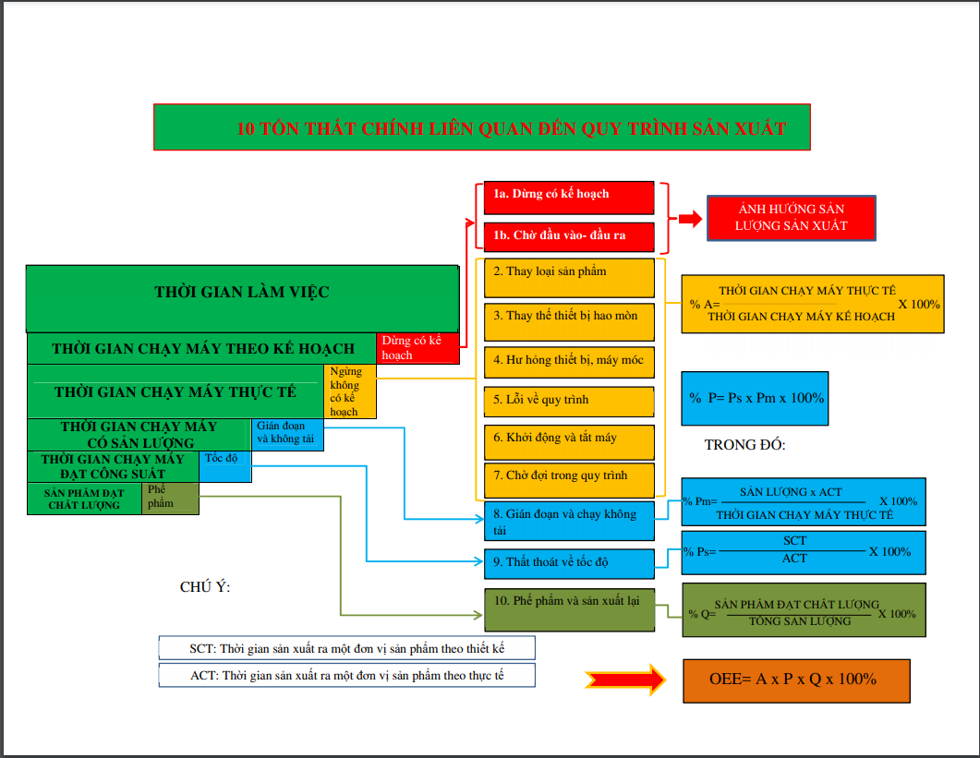
 | Phân loại loss ảnh hưởng tới hiệu suất quy trình

Thứ tự | Loss | Định nghĩa | Ví dụ | Đơn vị tính | Ảnh hưởng
1 | 1a. Plan Downtime (dừng có kế hoạch) | Là thất thoát về thời gian chạy máy do dừng máy theo kế hoạch để bảo trì máy, do tiết kiệm điện, điện lực cúp điện hoặc không có đơn hàng | Dừng bảo trì định kỳ, điện lực cúp điện, đầy kho,…. | giờ,phút | Sản lượng (số tấn sản xuất được)
 | 1b. Waiting input or output (Chờ đầu vào hoặc đầu ra) | Là thất thoát về thời gian chạy máy do dừng máy để chờ nguyên liệu đầu vào hoặc đầu ra của sản phẩm trong khi quy trình vẫn đang sẵn sàng sản xuất | Mixer chờ cám viên, cám viên chờ mixer… | giờ,phút
2 | Production Adjustment (Điều chỉnh sản xuất) | Là thất thoát về thời gian sản xuất để chuyển từ loại sản phẩm này sang loại sản phẩm kia hoặc chuyển từ nguyên liệu này sang nguyên liệu kia mà phải thay thế các thiết bị của máy móc | Thay kích cỡ khuôn, thay kích cỡ lưới,... | giờ,phút | %A
3 | Consumable part change (thay phụ tùng hao mòn) | Là thất thoát về thời gian chạy máy do dừng máy để thay thế các thiết bị hao mòn đã hết tuổi thọ sử dụng | Thay dao nghiền, thay roller bị mòn, thay khuôn mòn nứt hoặc vỡ | giờ,phút
4 | Equipment Failure (thiết bị hư hỏng) | Là thất thoát về thời gian chạy máy do dừng máy để thay thế hoặc khắc phục các vấn đề hư hỏng của máy | Đứt curoa, đứt xích, xì nhớt hộp số, seal xì, cháy motor… | giờ,phút
5 | Process Failure (Quy trình lỗi) | Là thất thoát về thời gian chạy máy do dừng máy để khắc phục các vấn đề về lỗi của quy trình sản xuất | Chết gàu, nghẹt sên, nghẹt vít, nghẹt khuôn, sên tràn, nghẹt bồn, nghẹt ống… | giờ,phút
6 | Start-up, Slow down (Khởi động, tắt máy) | Là thất thoát về thời gian do phải chờ khởi động quy trình hoặc tắt dần các máy móc trong quy trình khi chuyển loại sản phẩm hoặc chuyển loại nguyên liệu | đổi cám mixer, đổi cám cám viên (cùng kích cỡ khuôn), đổi nguyên liệu nghiền… | giờ,phút
7 | Waiting (chờ đợi) | Là thất thoát về thời gian chạy máy do nguyên liệu, máy móc hoặc con người của quy trình chưa sẵn sàng. | Chờ phụ gia, chờ đổ bồn, chờ cân thuốc, chờ kiểm tra chất lượng cám,… | giờ,phút
8 | Minor stoppage (Gián đoạn, không tải) | Là thất thoát về công suất chạy máy do những sự cố nhỏ, không xác định thời gian được rõ ràng, hoặc máy phải chạy không tải | Máy báo alarm, phải reset lại máy, cân báo thiếu trọng lượng… | lần | %P
9 | Speed (giảm tốc độ) | Là thất thoát về tốc độ chạy máy (công suất máy) do máy không chạy đạt được tốc độ (công suất) thiết kế | Cám viên chạy 25 tấn/h (thiết kế 30 tấn/h), mixer chạy 90 tấn/h (thiết kế 100 tấn/h)… | Tấn/giờ, giây/tấn
10 | Defect and Reprocessing (Phế phẩm và sản xuất lại) | Là thất thoát về thời gian và nguyên liệu khi sản xuất ra sản phẩm không đạt chất lượng, phải bán phế hoặc sản xuất lại | Cám bụi, cám 2 màu, cám lẫn nhau, nguyên liệu kích cỡ to hơn tiêu chuẩn… | tấn | %Q

